Sheet1
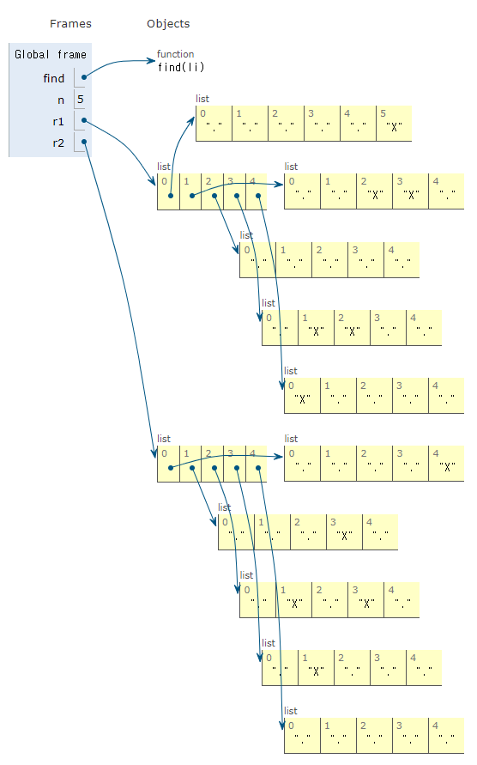
백준 1652
그냥 자면 안되겠니
 | 배열 | 0 | 1 | 2 | 3 | 4 | 행 | 5
 | 0 |  |  |  |  |  | 1
 | 1 |  |  |  |  |  | 1
 | 2 |  |  |  |  |  | 1
 | 3 |  |  |  |  |  | 1
 | 4 |  |  |  |  |  | 1

 | 열 | 1 | 1 | 0 | 1 | 1
 | 4

